2 Trimestre 2020
SECRETARÍA DISTRITAL DE INTEGRACIÓN SOCIAL
SUBSECREATARÍA SERVICIO INTEGRAL DE ATENCIÓN A LA CIUDADANÍA-SIAC
ANEXO 6. INFORME ATENCIÓN TELEFÓNICA SEGUNDO TRIMESTRE - 2020

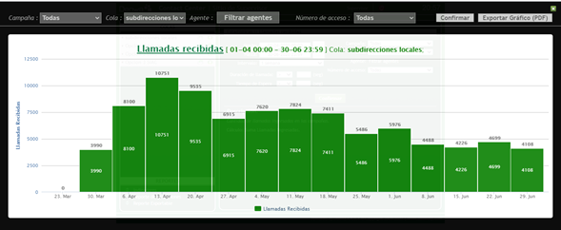
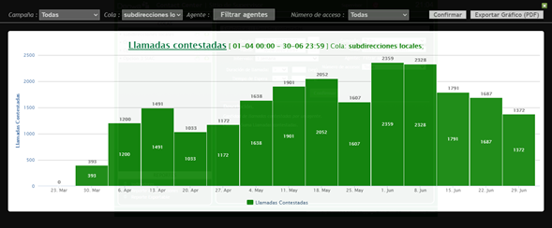
Subdirecciónes Locales

Mes: | ABRIL | Cola: | Información Ciudadana
 | Indicadores por llamada
Semana | Llamadas Recibidas | Llamadas contestadas | Llamadas abandonadas
1 | 8100 | 1200 | 6900
2 | 10751 | 1491 | 9260
3 | 9535 | 1033 | 8502
4 | 6915 | 1172 | 5743
5
Total | 35301 | 4896 | 30405
TOTAL % | 100 | 13.869295487 | 86.130704513

Mes: | MAYO | Cola: | Información Ciudadana
 | Indicadores por llamada
Semana | Llamadas Recibidas | Llamadas contestadas | Llamadas abandonadas
1 | 7620 | 1638 | 5982
2 | 7824 | 1901 | 5923
3 | 7411 | 2052 | 5359
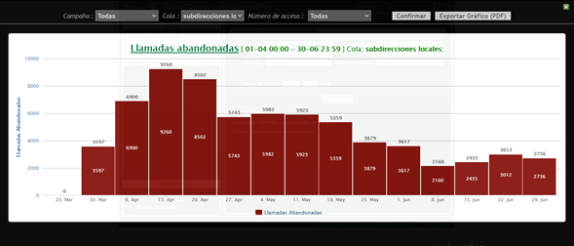
4 | 5486 | 1607 | 3879
5
Total | 28341 | 7198 | 21143
TOTAL % | 100 | 25.397833527 | 74.602166473

Mes | JUNIO | Cola | Información Ciudadana
 | Indicadores por llamada
Semana | Llamadas Recibidas | Llamadas contestadas | Llamadas abandonadas
1 | 5976 | 2359 | 3617
2 | 4488 | 2328 | 2160
3 | 4226 | 1791 | 2435
4 | 4699 | 1687 | 3012
5
Total | 19389 | 8165 | 11224
TOTAL % | 100 | 42.111506524 | 57.888493476
TOTAL TRIMESTRE | Llamadas Recibidas | Llamadas contestadas | Llamadas abandonadas
 | 83031 | 20259 | 62772
TOTAL % | 100 | 24.399320736 | 75.600679264

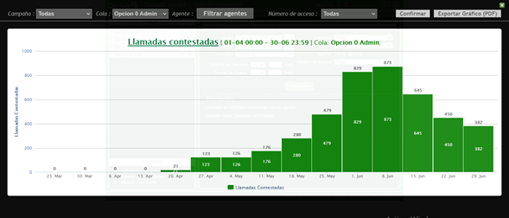
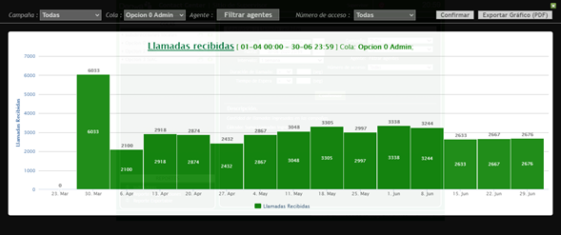
Línea Administrativa

Mes | ABRIL | Cola | Linea administrativa
 | Indicadores por llamada
Semana | Llamadas Recibidas | Llamadas contestadas | Llamadas abandonadas
1 | 2100 |  | 2100
2 | 2918 |  | 2918
3 | 2874 | 21 | 2853
4 | 2432 | 123 | 2309
5
Total | 10324 | 144 | 10180
TOTAL % | 100 | 1.3948082139 | 98.605191786

Mes | MAYO | Cola | Linea administrativa
 | Indicadores por llamada
Semana | Llamadas Recibidas | Llamadas contestadas | Llamadas abandonadas
1 | 2867 | 126 | 2741
2 | 3048 | 176 | 2872
3 | 3305 | 280 | 3025
4 | 2997 | 479 | 2518
5
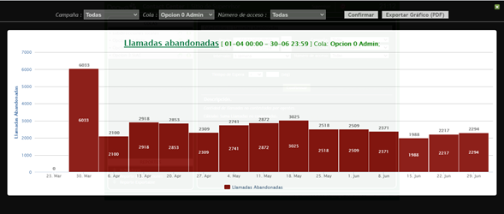
Total | 12217 | 1061 | 11156
TOTAL % | 100 | 8.6846197921 | 91.315380208

Mes | JUNIO | Cola | Linea administrativa
 | Indicadores por llamada
Semana | Llamadas Recibidas | Llamadas contestadas | Llamadas abandonadas
1 | 3338 | 829 | 2509
2 | 3244 | 873 | 2371
3 | 2633 | 645 | 1988
4 | 2667 | 450 | 2217
5
Total | 11882 | 2797 | 9085
TOTAL % | 100 | 23.539808113 | 76.460191887
 | Llamadas Recibidas | Llamadas contestadas | Llamadas abandonadas
TOTAL TRIMESTRE | 34423 | 4002 | 30421
TOTAL % | 100 | 11.625947767 | 88.374052233

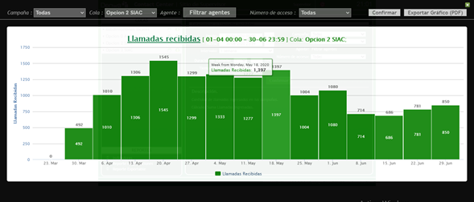
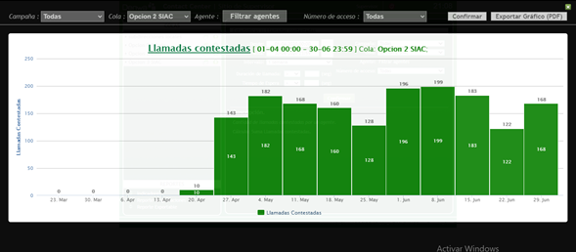
Línea PQRS

Mes | ABRIL | Cola | Linea PQRS
 | Indicadores por llamada
Semana | Llamadas Recibidas | Llamadas contestadas | Llamadas abandonadas
1 | 1010 |  | 1010
2 | 1306 |  | 1306
3 | 1545 | 10 | 1535
4 | 1299 | 143 | 1156
5
Total | 5160 | 153 | 5007
TOTAL % | 100 | 2.9651162791 | 97.034883721

Mes | MAYO | Cola | Linea PQRS
 | Indicadores por llamada
Semana | Llamadas Recibidas | Llamadas contestadas | Llamadas abandonadas
1 | 1333 | 182 | 1151
2 | 1277 | 168 | 1109
3 | 1397 | 160 | 1237
4 | 1004 | 128 | 876
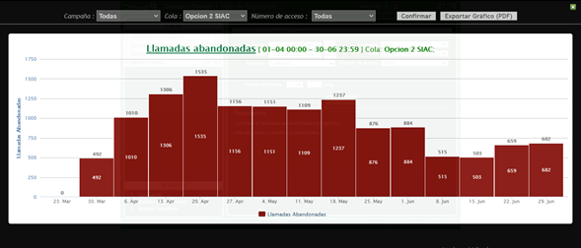
5
Total | 5011 | 638 | 4373
TOTAL % | 100 | 12.731989623 | 87.268010377

Mes | JUNIO | Cola | Linea PQRS
 | Indicadores por llamada
Semana | Llamadas Recibidas | Llamadas contestadas | Llamadas abandonadas
1 | 1080 | 196 | 884
2 | 714 | 199 | 515
3 | 686 | 183 | 503
4 | 781 | 122 | 659
5
Total | 3261 | 700 | 2561
TOTAL % | 100 | 21.465808034 | 78.534191966
TOTAL TRIMESTRE | Llamadas Recibidas | Llamadas contestadas | Llamadas abandonadas
 | 13432 | 1491 | 11941
TOTAL % | 100 | 11.100357356 | 88.899642644

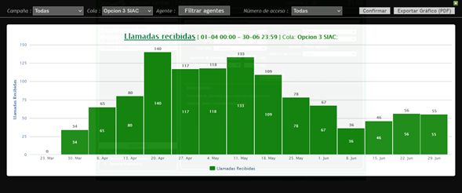
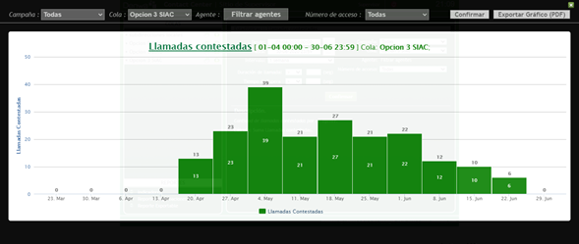
Línea Denuncias por presuntos hechos de corrupción

Mes | ABRIL | Cola | Linea Denuncias
 | Indicadores por llamada
Semana | Llamadas Recibidas | Llamadas contestadas | Llamadas abandonadas
1 | 65 |  | 65
2 | 80 |  | 80
3 | 140 | 13 | 127
4 | 117 | 23 | 94
5
Total | 402 | 36 | 366
TOTAL % | 100 | 8.9552238806 | 91.044776119

Mes | MAYO | Cola | Linea Denuncias
 | Indicadores por llamada
Semana | Llamadas Recibidas | Llamadas contestadas | Llamadas abandonadas
1 | 118 | 39 | 79
2 | 133 | 21 | 112
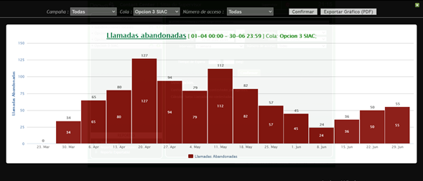
3 | 109 | 27 | 82
4 | 78 | 21 | 57
5
Total | 438 | 108 | 330
TOTAL % | 100 | 24.657534247 | 75.342465753

Mes | JUNIO | Cola | Linea Denuncias
 | Indicadores por llamada
Semana | Llamadas Recibidas | Llamadas contestadas | Llamadas abandonadas
1 | 67 | 22 | 45
2 | 36 | 12 | 24
3 | 46 | 10 | 36
4 | 56 | 6 | 50
5
Total | 205 | 50 | 155
TOTAL % | 100 | 24.390243902 | 75.609756098
 | Llamadas Recibidas | Llamadas contestadas | Llamadas abandonadas
TOTAL TRIMESTRE | 1045 | 194 | 851
TOTAL % | 100 | 18.564593301 | 81.435406699

Atención General - Telefonia SIAC

Trimestre | 2 Trimestre 2020 | Cola | TODAS
Semana | Llamadas Recibidas | Llamadas contestadas | Llamadas abandonadas
N.A | 131931 | 25946 | 105985
TOTAL % | 100 | 19.666340739 | 80.333659261

Elaboró | Claudia Milena Bulla Gutiérrez
Revisó | Aidee Morales Guerrero Irma Consuelo Quiceno Machado
Aprobó | Erwin Gaeth Mera. Líder equipo SIAC.
Fecha de elaboración. | Julio 2020
Fuente. | Aplicativo Denwa

